상품제안서
스쿨핏 스위치캡 텀블러 510ml | 상품코드: S41188

 |  |  |  |  |  |  | 02-713-8555 | www.synergygift.co.kr
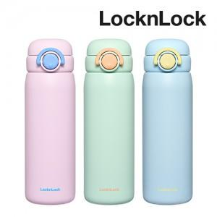 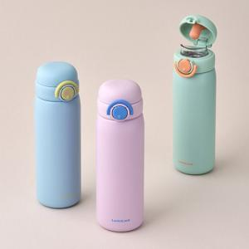

【상세/제작정보】

【인쇄/포장옵션】 | 레이저 / 포장지포장

【공급단가】 | 수량 | 50~ | 100~ | 500~ | 1,000~ | 2,000~
*VAT별도 | 민트 | 20,110원 | 19,800원 | 19,330원 | 18,560원 | 17,790원
 | 바이올렛 | 20,110원 | 19,800원 | 19,330원 | 18,560원 | 17,790원
 | 스카이블루 | 20,110원 | 19,800원 | 19,330원 | 18,560원 | 17,790원

【상품 URL】 | https://www.synergygift.co.kr:443/src/goods_detail.php?gdno=41188

